Техника
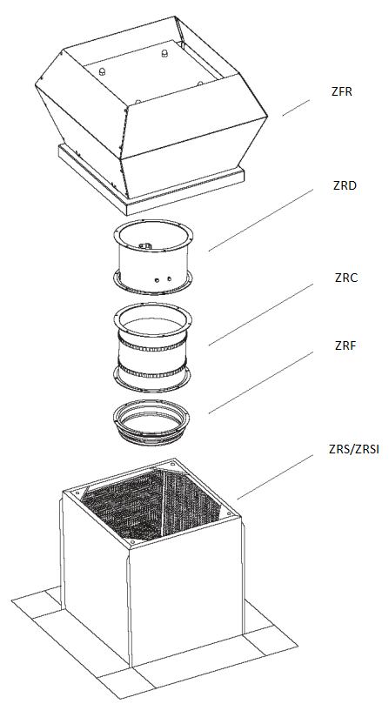
Версия программы: 1.0.0

 |  |  |  |  |  |  | Номер ТКП: | В1
 |  |  |  |  |  |  | Дата подбора: | 2024-02-07 17:45:03

Параметры

 | Расход воздуха, м3/ч: |  |  | 2000 |  |  | Ширина, мм: | 618
 | Потери сети, Па: |  |  | 200 |  |  | Высота, мм: | 435
 | Система: |  |  | 2322 |  |  | Глубина, мм: | 618
 | Наиментование модели: |  |  | ZFR 4-4D |  |  | Масса общая, кг: | 73

Технические данные

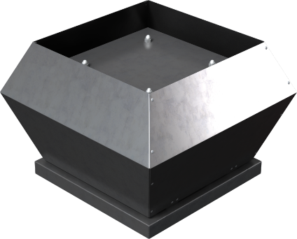
 | Конструктивное исполнение: |  |  | Общепромышленное
 | Климатическое исполнение: |  |  |  | У1
 | Температурный диапазон: |  |  | -40 ... +60 ˚С
 | Электропитание, В / ф: |  |  |  |  | 400/3
 | Электропотребление, кВт: |  |  |  |  | 0.34
 | Максимальный рабочий ток, А: |  |  |  |  | 0.81
 | Частота вращения эл. двигателя, об./мин. : |  |  |  |  | 1420
 | Уровень звуковой мощности вход/выход, дБ(А): |  |  |  |  | 70/73
 | Масса вентилятора, кг: |  |  |  |  | 32

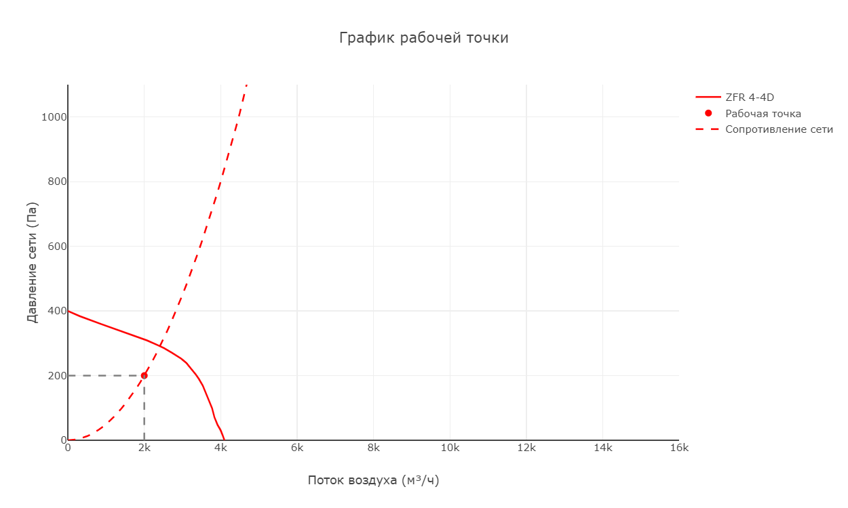

 | Габариты:
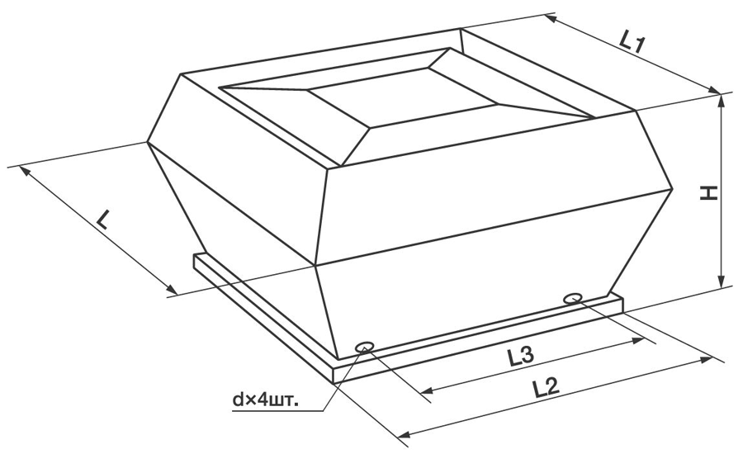

 | L, мм | L1, мм | L2, мм | H, мм | d | L3, мм
 | 720 | 618 | 595 | 435 | M10 | 450
Подобранные опции

 | Крышный короб для наклонной кровли с шумоглушением ZRN:

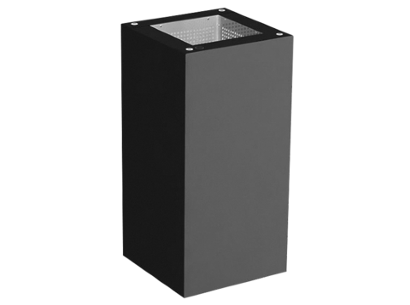
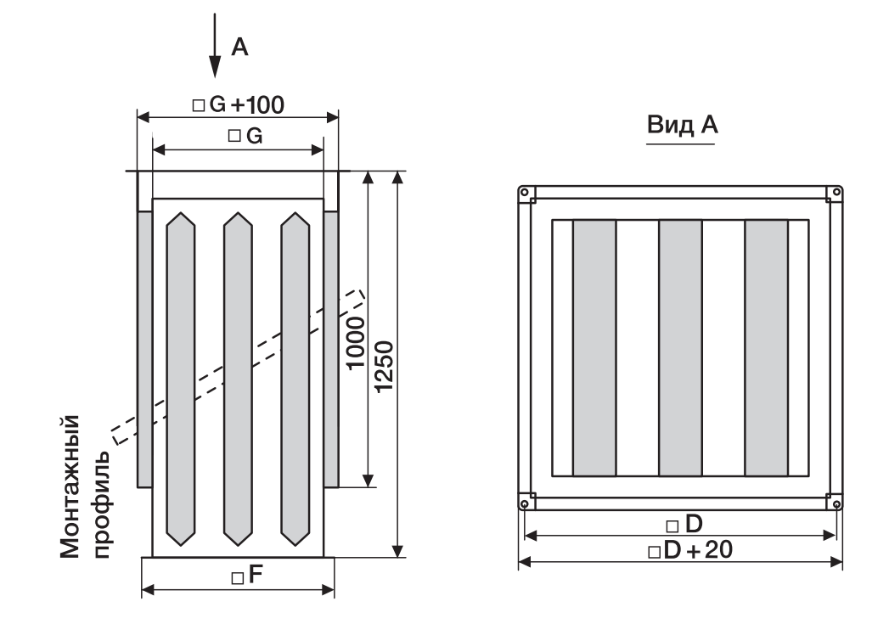

 | D, мм | E, мм | M, мм | G, мм | F, мм | H, мм | Масса, кг
 | 450 | 575 | M10 | 328 | 368 | 1250 | 38

 | Обратный клапан ZRD:

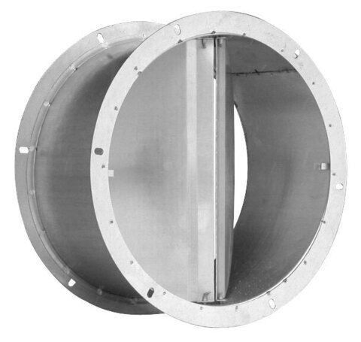
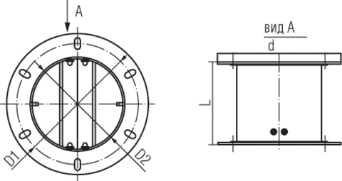

 | D1, мм | D2, мм | d, мм | L, мм |  |  | Масса, кг
 | 438 | 402 | 464 | 220 |  |  | 2

 | Фланец ZRF:

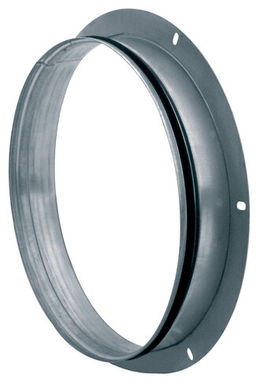
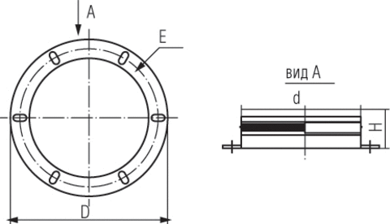

 | d, м | E, мм | D, мм | H, мм |  |  | Масса, кг
 | 400 | 438 | 464 | 75 |  |  | 1

Схемы

